Прайс-Лист
 |  |  | www.newland.com.ua
 |  |  | www.opt.moda |  |  |  |  |  | 0 | 0.00
 |  |  | www.newland.com.ua/viber | optom@newland.com.ua
Бренд |  | Артикул | Товар | Колір | Код | Розмір | Ціна | Ціна зі знижкою | Замовлення | Загальна сума
 | ДЛЯ ДІВЧИНКИ
 | Aziz
 | БЛУЗА
 | Aziz | 019137 | Блуза | Текстиль; Бавовна100%;
 |  |  |  | білий/червоний |  |  | 17.40
 |  |  |  |  | 342747 | 104 | 17.40 | 2.61

 | Aziz | 019210 | Блуза | Текстиль; Бавовна100%;
 |  |  |  | кремовий |  |  | 13.50
 |  |  |  |  | 349661 | 68 | 13.50 | 2.02

 | Aziz | 019118-В | Блуза | Текстиль; Бавовна100%;
 |  |  |  | білий |  |  | 14.40
 |  |  |  | Ростовка | 921198 | 80 (1 шт) | 14.40 | 2.16

 | БОДІ-ФУТБОЛКА
 | Aziz | 001202 | Боді | Трикотаж; Бавовна100%;
 |  |  |  | кремовий |  |  | 3.34
 |  |  |  |  | 322864 | 86 | 3.34 | 0.50

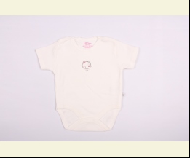
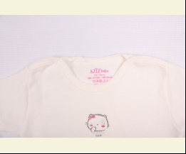
 | Aziz | 001205 | Боді | Трикотаж; Бавовна100%;
 |  |  |  | білий |  |  | 3.43
 |  |  |  |  | 330842 | 80 | 3.43 | 0.51
 |  |  |  |  | 330843 | 86 | 3.43 | 0.51

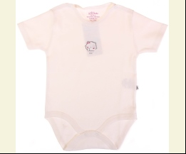
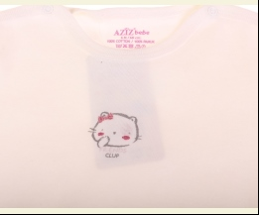
 |  |  |  | кремовий |  |  | 3.43
 |  |  |  |  | 326302 | 68 | 3.43 | 0.51

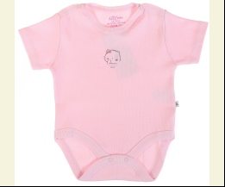
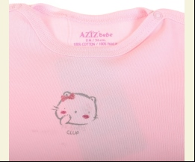
 |  |  |  | рожевий |  |  | 3.43
 |  |  |  |  | 326304 | 56 | 3.43 | 0.51
 |  |  |  |  | 326307 | 62 | 3.43 | 0.51
 |  |  |  |  | 326308 | 68 | 3.43 | 0.51

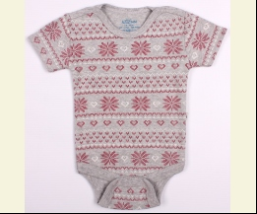
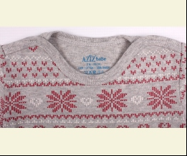
 | Aziz | 001226 | Боді | Трикотаж; Бавовна100%;
 |  |  |  | м-сірий |  |  | 5.42
 |  |  |  |  | 343321 | 62 | 5.42 | 0.81

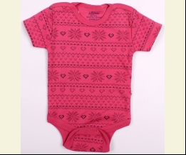
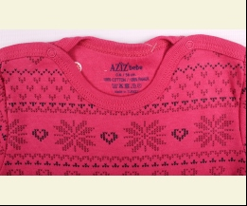
 |  |  |  | фуксія |  |  | 5.42
 |  |  |  |  | 343318 | 62 | 5.42 | 0.81

 | Aziz | 001245 | Боді | Трикотаж; Бавовна100%;
 |  |  |  | рожевий |  |  | 3.85
 |  |  |  |  | 362129 | 56 | 3.85 | 0.58
 |  |  |  |  | 362131 | 68 | 3.85 | 0.58

 | Aziz | 001246 | Боді | Трикотаж; Бавовна100%;
 |  |  |  | білий |  |  | 3.85
 |  |  |  |  | 361900 | 56 | 3.85 | 0.58
 |  |  |  |  | 361901 | 62 | 3.85 | 0.58
 |  |  |  |  | 361902 | 68 | 3.85 | 0.58
 |  |  |  |  | 361903 | 74 | 3.85 | 0.58

 |  |  |  | рожевий |  |  | 3.85
 |  |  |  |  | 361910 | 68 | 3.85 | 0.58
 |  |  |  |  | 361911 | 74 | 3.85 | 0.58

 | БОДІ-ФУФАЙКА
 | Aziz | 001204 | Боді | Трикотаж; Бавовна100%;
 |  |  |  | кремовий |  |  | 3.97
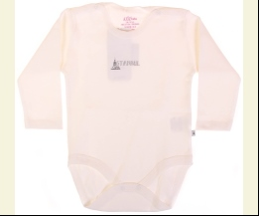
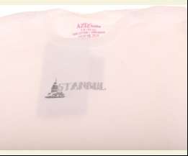
 |  |  |  |  | 326289 | 62 | 3.97 | 0.60

 | Aziz | 001232 | Боді | Трикотаж; Бавовна100%;
 |  |  |  | білий |  |  | 4.33
 |  |  |  |  | 345480 | 62 | 4.33 | 0.65
 |  |  |  |  | 345481 | 68 | 4.33 | 0.65

 | Aziz | 001247 | Боді | Трикотаж; Бавовна100%;
 |  |  |  | кремовий |  |  | 4.16
 |  |  |  |  | 360762 | 68 | 4.16 | 0.62

 |  |  |  | рожевий |  |  | 4.16
 |  |  |  |  | 360766 | 62 | 4.16 | 0.62
 |  |  |  |  | 360767 | 68 | 4.16 | 0.62

 | БРИДЖІ
 | Aziz | 012340 | Бриджі | Джинс; Бавовна100%;
 |  |  |  | блакитний |  |  | 18.00
 |  |  |  |  | 319705 | 104 | 18.00 | 2.70
 |  |  |  |  | 319706 | 110 | 18.00 | 2.70
 |  |  |  |  | 319704 | 98 | 18.00 | 2.70

 | Aziz | 013032 | Бриджі | Габардин; Бавовна100%;
 |  |  |  | кремовий |  |  | 17.40
 |  |  |  |  | 340484 | 98 | 17.40 | 2.61

 | Aziz | 013035 | Бриджі Джинсові | Джинс; Бавовна97%,лайкра3%;
 |  |  |  | синій |  |  | 20.00
 |  |  |  |  | 349810 | 98 | 20.00 | 3.00

 | Aziz | 013043 | Бриджі Джинсові | Джинс; Бавовна97%,лайкра3%;
 |  |  |  | синій |  |  | 12.20
 |  |  |  |  | 366086 | 68 | 12.20 | 1.83
 |  |  |  |  | 366084 | 86 | 12.20 | 1.83

 | Aziz | 041017 | Бриджі Джинсові | Джинс; Бавовна100%;
 |  |  |  | блакитний |  |  | 21.00
 |  |  |  |  | 342167 | 110 | 21.00 | 3.15
 |  |  |  |  | 342168 | 116 | 21.00 | 3.15

 | БРЮКИ
 | Aziz | 002461_Р | Брюки | Трикотаж; Бавовна100%;
 |  |  |  | персиковий
 |  |  |  | Ростовка | 922261 | 80 (1 шт)

 | Aziz | 012407 | Брюки | Вельвет; Бавовна100%;
 |  |  |  | чорний |  |  | 17.40
 |  |  |  |  | 332143 | 110 | 17.40 | 2.61
 |  |  |  |  | 332144 | 116 | 17.40 | 2.61
 |  |  |  |  | 332141 | 98 | 17.40 | 2.61

 | Aziz | 012455 | Брюки | Текстиль; Бавовна100%;
 |  |  |  | кремовий |  |  | 15.60
 |  |  |  |  | 339245 | 74 | 15.60 | 2.34

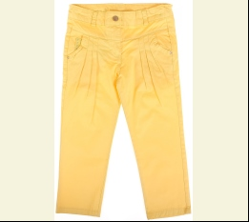
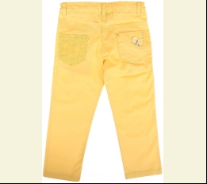
 | Aziz | 012566 | Брюки | Текстиль; Бавовна97%,лайкра3%;
 |  |  |  | жовтий |  |  | 15.75
 |  |  |  | Ростовка | 922420 | 98, 104, 110, 116 (4 шт) | 63.00 | 9.44

 |  |  |  |  | 350949 | 98 | 15.75 | 2.36

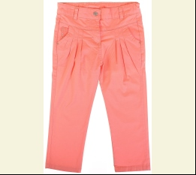
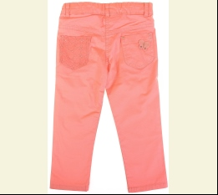
 |  |  |  | с-рожевий |  |  | 15.75
 |  |  |  | Ростовка | 922421 | 98, 104, 110, 116 (4 шт) | 63.00 | 9.44

 |  |  |  |  | 350946 | 104 | 15.75 | 2.36
 |  |  |  |  | 350947 | 110 | 15.75 | 2.36

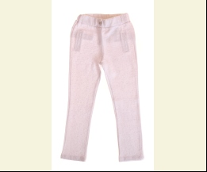
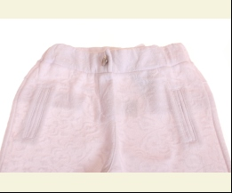
 | Aziz | 012569 | Брюки | Трикотаж; Бавовна100%;
 |  |  |  | білий |  |  | 13.50
 |  |  |  |  | 350294 | 110 | 13.50 | 2.02

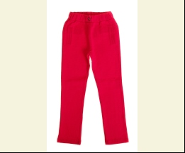
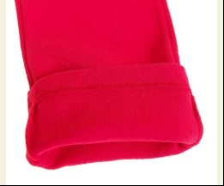
 |  |  |  | червоний |  |  | 13.50
 |  |  |  |  | 350299 | 116 | 13.50 | 2.02

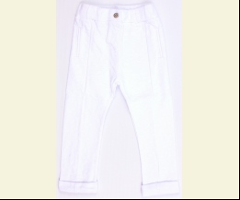
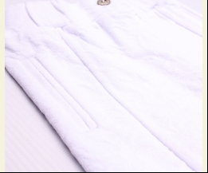
 | Aziz | 012577 | Брюки | Трикотаж; Бавовна100%;
 |  |  |  | білий |  |  | 12.95
 |  |  |  |  | 350281 | 74 | 12.95 | 1.94

 | Aziz | 012578 | Брюки | Джинс; Бавовна100%;
 |  |  |  | жовтий |  |  | 15.20
 |  |  |  |  | 349640 | 68 | 15.20 | 2.28

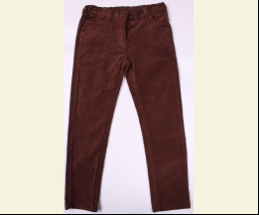
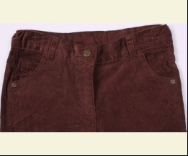
 | Aziz | 012633 | Брюки | Вельвет; Бавовна98%,лайкра2%;
 |  |  |  | коричневий |  |  | 17.85
 |  |  |  |  | 360060 | 122 | 17.85 | 2.68
 |  |  |  |  | 360061 | 128 | 17.85 | 2.68

 | Aziz | 012683 | Брюки | Трикотаж; Віскоза68%,нейлон27%,лайкра5%;
 |  |  |  | зелений |  |  | 8.10
 |  |  |  |  | 375059 | 110 | 8.10 | 1.21

 | Aziz | 012699 | Брюки | Трикотаж; Віскоза68%,нейлон27%,лайкра5%;
 |  |  |  | коричневий |  |  | 8.55
 |  |  |  |  | 375045 | 122 | 8.55 | 1.28
 |  |  |  |  | 375046 | 128 | 8.55 | 1.28
 |  |  |  |  | 375044 | 146 | 8.55 | 1.28

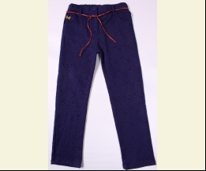
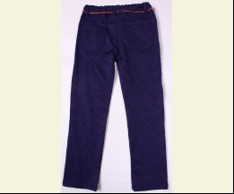
 | Aziz | 012702 | Брюки | Габардин; Бавовна55%,поліестер40%,лайкра5%;
 |  |  |  | синій |  |  | 14.40
 |  |  |  |  | 374888 | 128 | 14.40 | 2.16

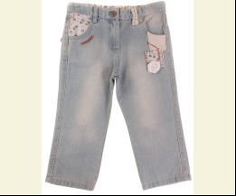
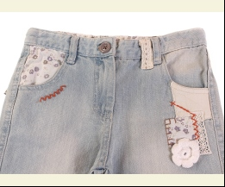
 | Aziz | 012312 | Брюки Джинсові | Джинс; Бавовна100%;
 |  |  |  | синій |  |  | 19.20
 |  |  |  |  | 313582 | 92 | 19.20 | 2.88

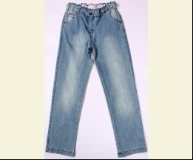
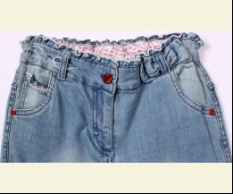
 | Aziz | 012587 | Брюки Джинсові | Джинс; Бавовна97%,лайкра3%;
 |  |  |  | блакитний |  |  | 19.13
 |  |  |  |  | 350213 | 140 | 19.13 | 2.87
 |  |  |  |  | 350214 | 146 | 19.13 | 2.87

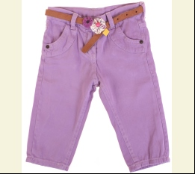
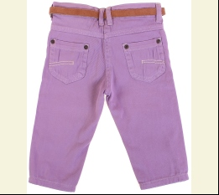
 | Aziz | 012604 | Брюки Джинсові | Джинс; Бавовна98%,лайкра2%;
 |  |  |  | фіолетовий |  |  | 14.18
 |  |  |  | Ростовка | 923035 | 80, 86, 92 (3 шт) | 42.54 | 6.39

 | Aziz | 012608 | Брюки Джинсові | Джинс; Бавовна97%,лайкра3%;
 |  |  |  | синій |  |  | 18.38
 |  |  |  |  | 360966 | 122 | 18.38 | 2.76

 | Aziz | 012610 | Брюки Джинсові | Джинс; Бавовна66%,поліамід20%,віскоза11%,лайкра3%;
 |  |  |  | т-синій/синій |  |  | 17.85
 |  |  |  |  | 359527 | 104 | 17.85 | 2.68

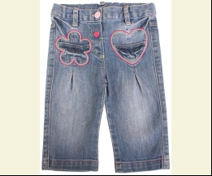
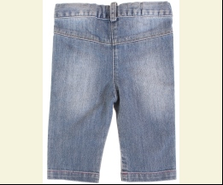
 | Aziz | 4704 | Брюки Джинсові | Джинс; Бавовна100%;
 |  |  |  | синій |  |  | 13.20
 |  |  |  |  | 261997 | 68 | 13.20 | 1.98

 | БРЮКИ СПОРТ
 | Aziz | 064178_Р | Брюки Спортивні | Трикотаж; Бавовна100%;
 |  |  |  | сірий
 |  |  |  | Ростовка | 931216 | 80 (1 шт)

 | Aziz | 064184_Р | Брюки Спортивні | Трикотаж; Бавовна100%;

 |  |  |  |  | 353004 | 80

 | Aziz | 012320 | Брюки Спортивні | Трикотаж; Бавовна100%;
 |  |  |  | червоний |  |  | 9.60
 |  |  |  |  | 313971 | 98 | 9.60 | 1.44

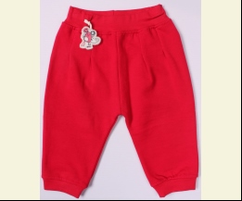
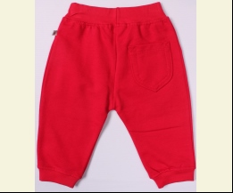
 | Aziz | 012364 | Брюки Спортивні | Трикотаж; Бавовна100%;
 |  |  |  | червоний |  |  | 9.00
 |  |  |  |  | 325518 | 68 | 9.00 | 1.35

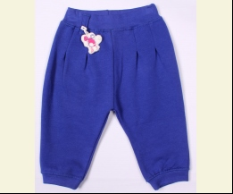
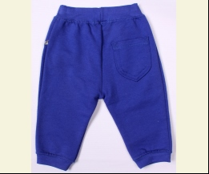
 |  |  |  | яскраво-синій |  |  | 9.00
 |  |  |  |  | 325521 | 68 | 9.00 | 1.35

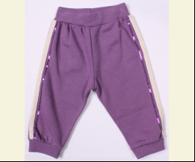
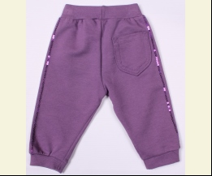
 | Aziz | 012365 | Брюки Спортивні | Трикотаж; Бавовна100%;
 |  |  |  | фіолетовий |  |  | 9.00
 |  |  |  |  | 325524 | 68 | 9.00 | 1.35

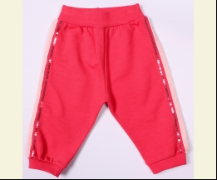
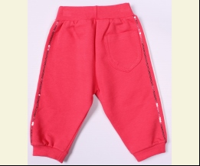
 |  |  |  | цикламен |  |  | 9.00
 |  |  |  |  | 325529 | 80 | 9.00 | 1.35

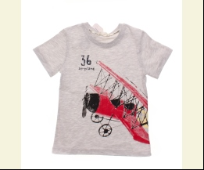
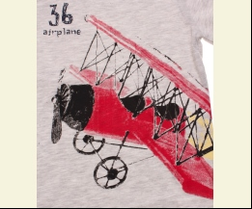
 | Aziz | 012366 | Брюки Спортивні | Трикотаж; Бавовна100%;
 |  |  |  | м-сірий |  |  | 9.60
 |  |  |  |  | 325533 | 68 | 9.60 | 1.44

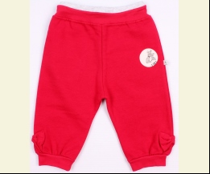
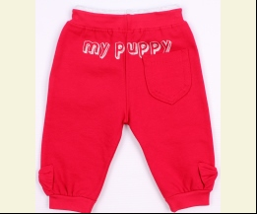
 |  |  |  | червоний |  |  | 9.60
 |  |  |  |  | 325530 | 68 | 9.60 | 1.44

 | Aziz | 012373 | Брюки Спортивні | Трикотаж; Бавовна100%;
 |  |  |  | м-сірий |  |  | 10.20
 |  |  |  |  | 326279 | 116 | 10.20 | 1.53

 | Aziz | 083002 | Брюки Спортивні | Трикотаж; Бавовна100%;
 |  |  |  | жовтий |  |  | 12.38
 |  |  |  |  | 351066 | 110 | 12.38 | 1.86

 | Aziz | 083014 | Брюки Спортивні | Трикотаж; Бавовна100%;
 |  |  |  | червоний |  |  | 9.00
 |  |  |  |  | 350517 | 80 | 9.00 | 1.35

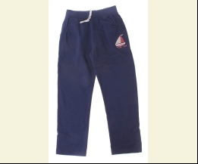
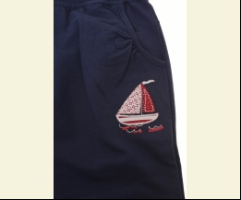
 | Aziz | 083018 | Брюки Спортивні | Трикотаж; Бавовна100%;
 |  |  |  | т-синій |  |  | 10.70
 |  |  |  |  | 350498 | 140 | 10.70 | 1.60

 | Aziz | 083019 | Брюки Спортивні | Трикотаж; Бавовна100%;
 |  |  |  | жовтий |  |  | 13.50
 |  |  |  |  | 351082 | 134 | 13.50 | 2.02

 | Aziz | 083029 | Брюки Спортивні | Трикотаж; Бавовна100%;
 |  |  |  | рожевий |  |  | 7.35
 |  |  |  |  | 359833 | 104 | 7.35 | 1.10
 |  |  |  |  | 359834 | 110 | 7.35 | 1.10
 |  |  |  |  | 359832 | 98 | 7.35 | 1.10

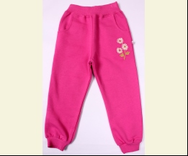
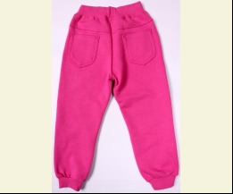
 | Aziz | 083037 | Брюки Спортивні | Трикотаж; Бавовна100%;
 |  |  |  | фуксія |  |  | 8.93
 |  |  |  |  | 360854 | 122 | 8.93 | 1.34
 |  |  |  |  | 360856 | 134 | 8.93 | 1.34
 |  |  |  |  | 360852 | 140 | 8.93 | 1.34
 |  |  |  |  | 360853 | 146 | 8.93 | 1.34

 | Aziz | 083048 | Брюки Спортивні | Трикотаж; Бавовна100%;
 |  |  |  | кремовий |  |  | 9.27
 |  |  |  |  | 366236 | 104 | 9.27 | 1.39

 | ВОДОЛАЗКА
 | Aziz | 016410 | Водолазка | Трикотаж; Бавовна97%,лайкра3%;
 |  |  |  | зелений |  |  | 6.30
 |  |  |  |  | 372723 | 68 | 6.30 | 0.94
 |  |  |  |  | 372722 | 92 | 6.30 | 0.94

 |  |  |  | кремовий |  |  | 6.30
 |  |  |  |  | 372719 | 68 | 6.30 | 0.94

 | Aziz | 016419 | Водолазка | Трикотаж; Бавовна97%,лайкра3%;
 |  |  |  | кремовий |  |  | 6.75
 |  |  |  |  | 372737 | 104 | 6.75 | 1.01

 |  |  |  | фуксія |  |  | 6.75
 |  |  |  |  | 372741 | 104 | 6.75 | 1.01
 |  |  |  |  | 372742 | 110 | 6.75 | 1.01
 |  |  |  |  | 372743 | 116 | 6.75 | 1.01
 |  |  |  |  | 372740 | 98 | 6.75 | 1.01

 | Aziz | 016434 | Водолазка | Трикотаж; Бавовна97%,лайкра3%;
 |  |  |  | кремовий |  |  | 7.20
 |  |  |  |  | 372820 | 122 | 7.20 | 1.08

 | Aziz | 016435 | Водолазка | Трикотаж; Бавовна97%,лайкра3%;
 |  |  |  | фуксія |  |  | 7.20
 |  |  |  |  | 372762 | 128 | 7.20 | 1.08

 | Aziz | 016436 | Водолазка | Трикотаж; Бавовна97%,лайкра3%;
 |  |  |  | кремовий/коричневий |  |  | 7.65
 |  |  |  |  | 372605 | 140 | 7.65 | 1.15

 | КОВДРА
 | Aziz | T11354 | Ковдра | Вязка; Бавовна100%;
 |  |  |  | кремовий/жовтий |  |  | 5.80
 |  |  |  | Ростовка | 908003 | uni (1 шт) | 5.80 | 5.80

 | Aziz | 011119 | Ковдра | Трикотаж; Бавовна100%;
 |  |  |  | кремовий |  |  | 13.18
 |  |  |  | Ростовка | 929908 | uni (1 шт) | 13.18 | 1.98

 | Aziz | 011098 | Ковдра | Трикотаж; Бавовна100%;
 |  |  |  | рожевий/сірий |  |  | 11.10
 |  |  |  | Ростовка | 929881 | uni (1 шт) | 11.10 | 1.66

 | Aziz | 011129 | Ковдра | Трикотаж; Бавовна100%;
 |  |  |  | кремовий/синій |  |  | 14.08
 |  |  |  | Ростовка | 929909 | uni (1 шт) | 14.08 | 2.11

 |  |  |  | кремовий/фуксія |  |  | 14.08
 |  |  |  | Ростовка | 929910 | uni (1 шт) | 14.08 | 2.11

 | Aziz | 011172 | Ковдра | Велюр; Бавовна80%,поліестер20%;
 |  |  |  | кремовий/фуксія |  |  | 15.08
 |  |  |  | Ростовка | 907975 | uni (1 шт) | 15.08 | 2.26

 | Aziz | 011185 | Ковдра | Трикотаж;
 |  |  |  | кремовий |  |  | 12.48
 |  |  |  | Ростовка | 929947 | uni (1 шт) | 12.48 | 1.87

 | Aziz | 011157 | Ковдра-Куточок | Трикотаж; Бавовна100%;
 |  |  |  | кремовий |  |  | 14.65
 |  |  |  | Ростовка | 929935 | uni (1 шт) | 14.65 | 2.20

 | КОМБІНЕЗОН
 | Aziz | 015086 | Комбінезон | Трикотаж; Бавовна100%;
 |  |  |  | синій |  |  | 15.21
 |  |  |  |  | 342112 | 92 | 15.21 | 2.28

 | Aziz | 015091 | Комбінезон | Трикотаж; Бавовна100%;
 |  |  |  | білий |  |  | 14.18
 |  |  |  |  | 342119 | 98 | 14.18 | 2.13

 | Aziz | 015092 | Комбінезон | Трикотаж; Бавовна100%;
 |  |  |  | м-сірий |  |  | 15.23
 |  |  |  |  | 341379 | 104 | 15.23 | 2.28
 |  |  |  |  | 341378 | 98 | 15.23 | 2.28

 | Aziz | 015094 | Комбінезон | Текстиль; Бавовна100%;
 |  |  |  | коричневий |  |  | 24.00
 |  |  |  |  | 338717 | 98 | 24.00 | 3.60

 | Aziz | 015065 | Комбінезон Джинсовий | Джинс; Бавовна100%;
 |  |  |  | блакитний |  |  | 21.00
 |  |  |  |  | 319388 | 68 | 21.00 | 3.15
 |  |  |  |  | 319389 | 74 | 21.00 | 3.15

 | Aziz | 015070 | Комбінезон Джинсовий | Джинс; Бавовна100%;
 |  |  |  | блакитний |  |  | 21.00
 |  |  |  |  | 319908 | 104 | 21.00 | 3.15
 |  |  |  |  | 319910 | 116 | 21.00 | 3.15
 |  |  |  |  | 319907 | 98 | 21.00 | 3.15

 | Aziz | 015124 | Напівкомбінезон | Трикотаж; Бавовна100%;
 |  |  |  | білий/т-синій |  |  | 13.50
 |  |  |  |  | 350707 | 98 | 13.50 | 2.02

 | Aziz | 015126 | Напівкомбінезон Джинсовий | Джинс; Бавовна100%;
 |  |  |  | синій |  |  | 19.70
 |  |  |  |  | 350042 | 104 | 19.70 | 2.95
 |  |  |  |  | 350043 | 110 | 19.70 | 2.95

 | Aziz | 015127 | Напівкомбінезон Джинсовий | Джинс; Бавовна97%,лайкра3%;
 |  |  |  | синій |  |  | 18.57
 |  |  |  |  | 350226 | 68 | 18.57 | 2.79

 | КОМБІНЕЗОН-ЧОЛОВІЧОК
 | Aziz | 006228 | Комбінезон | Велюр; Бавовна80%,поліестер20%;
 |  |  |  | синій |  |  | 14.63
 |  |  |  |  | 345150 | 62 | 14.63 | 2.19

 | КОМПЛЕКТ
 | Aziz | 003040 | Комплект 3 од. | Трикотаж; Бавовна100%;
 |  |  |  | кремовий/помаранчевий |  |  | 24.46
 |  |  |  |  | 355786 | 68 | 24.46 | 3.67
...

